Sheet1
AU MOTOR
อู๋ มอเตอร์
300/182 หมู่ 5 ซอย รพ.บางละมุง ต.นาเกลือ อ.บางละมุง จ.ชลบุรี 20150
300/182 Moo.5 Soi Banglamung Hospital,Naklua,Banglamung,Cholburi 20150
TEL/FAX038-726-596 MOBILE 089-938-9946 E-mail:aumotor_dd@hotmail.com
Quotation/ใบเสนอราคา
 | To | THE ZIGN HOTEL | Date: | 1958-10-22
 | Attn | CHIEF ENGINEER | No: | 1969-10-15
 | Detail: | มอเตอร์ปั๊มน้ำ Submersible Pump 380 V ลอนลี่

 | Item | Description | Qty | Price | Discount | Amount

 |  | มอเตอร์ปั๊มน้ำ Submersible Pump 380 V ลอนลี่ |  |  |  | 16,500.00
 |  | พันขดลวดใหม่
 |  | เปลี่ยนลูกปืน
 |  | ซ่อมฝาเบ้าลูกปืน
 |  | พอกเพลาโรเตอร์สแตนเลส
 |  | โอริง
 |  | น้ำมันหล่อเเลี้ยงซีล
 |  | เปลี่ยนซีลกันน้ำ

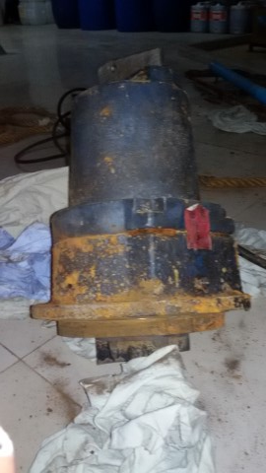

 | AU MOTOR
 | THANASET SRITHAMMACHART
 | MOBILE 089-938-9946

